SELECT PROVINCE
EN - APPLICATION CHART
Select Province: Choissisez votre province: | YT

EN - SELL SHEET
 | Current Labor Rates
 | Taux de main d'oeuvre en cours
 | AB | $171.00
 | BC | $181.00
 | MB | $164.00
 | NB | $142.00
 | NL | $142.00
 | NS | $142.00
FR - CHARTE D'APPLICATION
 | ON | $160.00 | YT
 | PEI | $134.00
 | QC | $152.00
FR - FICHE DE VENTE
 | SK | $164.00
 | YT | $181.00

 | Publication Date / Date de publication: | 2026-04-30

All published prices, trim specifications, and availability are subject to change without prior notice.
Tout prix, spécifications de versions et disponibilté d'accessoires publiés sont sujets à changer sans pré-avis.

26MY_CIV5D_APP_EN

Honda Accessories
Model Name | Civic Hatch & Type R
Model Year | 2026
S = Standard (accessory comes standard on this trim)
T = Tire Size Change (the size of the accessory wheel is smaller/larger than the OE Wheel. Customer will require new tires to fit these wheels.)
E = Exchange Standard Equipment (the size of the accessory wheel is the same size as the OE wheel and therefore they can use the OE tire.)
N/A = Not Applicable (accessory cannot be applied to this trim)

 |  |  |  |  | Province
1.0 Packages and Kits |  |  |  |  | YT
Description | Part Number | Dealer Net | List Price | FRT | Installed Price |  |  |  |  | Comments
 |  |  |  |  |  | SPORT | SPORT Hybrid | Sport Touring Hybrid | Type R
Racing Package - Type R | 26TYPER-RACE | $3,928.00 | $6,431.00 | 1 | $6,612.00 | N/A | N/A | N/A | •
Carbon Fiber Wing Spoiler - Type R | 08F02-T60-100
Steering Wheel, Alcantara - Type R | 08U97-T60-110
Shift Knob - Type R | 08U92-T60-110

16” Enkei M52 Wheels & Michelin X-ICE Snow Tire Package |  | $1,596.56 | $2,028.00 | 1.2 | $2,245.20 | • | N/A | N/A | N/A | Priced as a set of 4 wheels.
16" Enkei M52 Wheels - Silver or Gloss Black | 480-670-6545-SP or 480-670-6545-GB
Michelin X-ICE Snow Tires - 215/55/16 | 34417

16” Winter Steel Wheels & Michelin X-ICE Snow Tire Package |  | $1,150.40 | $1,522.72 | 1.2 | $1,739.92 | • | N/A | N/A | N/A | Priced as a set of 4 wheels.
16” Winter Steel Wheels | 42700-TBA-A12
Michelin X-ICE Snow Tires - 215/55/16 | 34417

Aero Kit |  | $660.60 | $1,101.60 | 2.2 | $1,499.80 | • | • | • | N/A | 10% Discount Applied. Includes body coloured front underbody spoiler and tailgate spoiler.
Platinum White Pearl (NH-883P) | 25CIV-5AR-NH883
Solar Reflection Silver (NH-932M) | 25CIV-5AR-NH932
Meteoroid Gray Pearl (NH-904M) | 25CIV-5AR-NH904
Urban Grey Pearl (NH-912P) | 25CIV-5AR-NH912
Crystal Black Pearl (NH-731P) | 25CIV-5AR-NH731
Rallye Red (R-513) | 25CIV-5AR-R513
Boost Blue Pearl (B-637P) | 25CIV-5AR-B637

Cold Weather Package - 2.0L | 22CIV-COLD-PK20 | $230.85 | $384.75 | 1.4 | $638.15 | • | • | • | N/A | 5% Discount Applied.
Engine Block Heater - 2.0L | 08T44-SNA-302
Optimate 12V Auto Battery Charger/Maintainer | 31670-BMS-004H

Cold Weather Package - Type R | 23CIV-COLD-TR | $278.35 | $464.55 | 1.4 | $717.95 | N/A | N/A | N/A | • | 5% Discount Applied.
Engine Block Heater - Type R | 08T44-TGH-300
Optimate 12V Auto Battery Charger/Maintainer | 31670-BMS-004H

Protection Package - Petrol | 25CIV5D-PRO-PET | $297.00 | $550.00 | 0.6 | $658.60 | • | N/A | N/A | N/A
Floor Mats - All-Season | 08P17-T20-110
Cargo Tray | 08U45-T47-100B
Splash Guards - Rear | 08P09-T47-300

Protection Package - Hybrid | 25CIV5-PRO-HYB | $297.00 | $550.00 | 0.6 | $602.00 | N/A | • | • | N/A
Floor Mats Hybrid - All-Season | 08P17-T20-110A
Cargo Tray | 08U45-T47-100B
Splash Guards - Rear | 08P09-T47-300

Protection Package - Type R | 23TYPER-PROPK | $245.70 | $455.00 | 0.2 | $602.00 | N/A | N/A | N/A | •
Floor Mats - All-Season | 08P17-T20-110
Cargo Tray - Type R | 08U45-T60-100

2.0 Wheels and Wheel Accessories
Description | Part Number | Dealer Net | List Price | FRT | Installed Price |  |  |  |  | Comments
 |  |  |  |  |  | SPORT | SPORT Hybrid | Sport Touring Hybrid | Type R
16” Winter Steel Wheels | 42700-TBA-A12 | $317.84 | $522.72 | 1.6 | $812.32 | • | N/A | N/A | N/A | Priced as a set of 4 wheels. Tires sold separately.
16" Enkei M52 Wheel - Gloss Black | 480-670-6545GB | $764.00 | $1,028.00 | 1.6 | $1,317.60 | T | N/A | N/A | N/A | Priced as a set of 4 wheels. Tires sold separately.
16" Enkei M52 Wheel - Silver | 480-670-6545SP | $764.00 | $1,028.00 | 1.6 | $1,317.60 | T | N/A | N/A | N/A | Priced as a set of 4 wheels. Tires sold separately.
17" Enkei Draco Wheel, Gloss Black | 509-775-6545BH | $856.00 | $1,148.00 | 1.6 | $1,437.60 | T | N/A | N/A | N/A | Priced as a set of 4 wheels. Tires sold separately.
17" Enkei Draco Wheel, Silver | 509-775-6545SH | $856.00 | $1,148.00 | 1.6 | $1,437.60 | T | N/A | N/A | N/A | Priced as a set of 4 wheels. Tires sold separately.
18" Alloy Wheel - Black | 08W18-T20-100 | $2,316.00 | $3,564.00 | 1.6 | $3,853.60 | E | E | E | N/A | Priced as a set of 4 wheels. Tires sold separately.
19" Light Weight Alloy Wheel | 08W19-T60-100 | $4,664.00 | $6,664.00 | 1.6 | $6,953.60 | N/A | N/A | N/A | E | Priced as a set of 4 wheels. Tires sold separately. Laser-etched logo & shark gray metallic finish
Wheel Locks - Black | 08W42-S2A-101 | $61.00 | $102.00 | 0.2 | $138.20 | • | • | • | N/A
Wheel Locks - Chrome | 08W42-SCV-302 | $54.00 | $90.00 | 0.2 | $126.20 | • | • | • | N/A
Wheel Locks - Black (Type R) | 08W42-TG7-301A | $88.00 | $147.00 | 0.2 | $183.20 | N/A | N/A | N/A | •
Wheel Locks - Chrome (Type R) | 08W42-TK4-301 | $94.00 | $157.00 | 0.2 | $193.20 | N/A | N/A | N/A | •
Wheel Lug Nuts - Black | 08W42-TGG-100 | $57.00 | $91.00 | 0.2 | $127.20 | • | • | • | N/A | Includes: 1 set (i.e. 4 lug nuts). A complete install requires 5 sets (i.e. 20 lug nuts) for 4 wheels.

3.0 Exterior
Description | Part Number | Dealer Net | List Price | FRT | Installed Price |  |  |  |  | Comments
 |  |  |  |  |  | SPORT | SPORT Hybrid | Sport Touring Hybrid | Type R
Black Emblem H-Mark | 08F20-T47-100E | $86.00 | $123.00 | 0.7 | $249.70 | • | • | • | N/A | Front and Rear H-Mark Logo.
Hood Protector | 08P47-T20-300 | $221.00 | $368.00 | 0.6 | $476.60 | • | • | • | N/A
Door Visors - Black | 08R04-T47-100A | $207.00 | $345.00 | 0.5 | $435.50 | • | • | • | •
Splash Guards - Rear | 08P09-T47-300 | $63.00 | $105.00 | 0.4 | $177.40 | • | • | • | N/A
Moonroof Visor | 08R01-T20-300 | $174.00 | $290.00 | 0.3 | $344.30 | • | • | • | N/A
Rear Bumper Protector | 08P01-T47-100 | $58.00 | $83.00 | 0.1 | $101.10 | • | • | • | N/A
Door Edge Film | 08P20-T20-100A | $67.00 | $112.00 | 0.5 | $202.50 | • | • | • | N/A | Cannot be installed with Door Edge Guards
Film Protection Kit - Type R | 08P48-T60-100 | $169.00 | $282.00 | 1.0 | $463.00 | N/A | N/A | N/A | • | Includes Door Edge Film, Door Handle Film & Rear Bumper Applique
Carbon Fiber Wing Spoiler - Type R | 08F02-T60-100 | $3,022.00 | $5,037.00 | 0.2 | $5,073.20 | N/A | N/A | N/A | • | 1.6lbs lighter than standard. Red weaved Carbon Fiber.
Car Cover - Type R | 08P34-T60-100 | $450.00 | $750.00 | 0 | $750.00 | N/A | N/A | N/A | • | Suitable for both indoor and outdoor use.
Roof Rack | 08L02-T47-300 | $498.00 | $830.00 | 0.4 | $902.40 | • | • | • | •
Roof Attachments
Roof Box - Midsize | 08L20-E09-300A | $898.00 | $1,497.00 | 0.2 | $1,533.20 | • | • | • | •
Roof Box - Short | 08L20-E09-300B | $820.00 | $1,367.00 | 0.2 | $1,403.20 | • | • | • | •
Roof Kayak Attachment | 08L09-E09-101 | $442.00 | $737.00 | 0.2 | $773.20 | • | • | • | •
Roof Ski/Snowboard Attachment | 08L03-E09-300C | $426.00 | $710.00 | 0.2 | $746.20 | • | • | • | •
Roof Surfboard Attachment | 08L05-E09-100 | $213.00 | $355.00 | 0.2 | $391.20 | • | • | • | •
Roof Bike Attachment - Frame Mount | 08L07-E09-101 | $393.00 | $561.00 | 0.6 | $669.60 | • | • | • | • | Only one (1) bike attachment allowed on the Roof Rack. Roof Rack required.
Roof Basket | 08L20-E09-101C | $586.00 | $977.00 | 0.4 | $1,049.40 | • | • | • | • | Roof Basket Attachment Kit (hardware) and Roof Rack required.
Roof Basket Attachment Kit | 08L20-E09-100D | $17.00 | $28.00 | 0 | $28.00 | • | • | • | •
Front Underbody Spoiler
Platinum White Pearl (NH-883P) | 08F01-T20-130A | $262.00 | $437.00 | 1.0 | $618.00 | • | • | • | N/A
Solar Reflection Silver (NH-932M) | 08F01-T20-1Z0A | $262.00 | $437.00 | 1.0 | $618.00 | • | • | • | N/A
Meteoroid Gray Pearl (NH-904M) | 08F01-T20-170A | $262.00 | $437.00 | 1.0 | $618.00 | N/A | • | N/A | N/A
Crystal Black Pearl (NH-731P) | 08F01-T20-180A | $262.00 | $437.00 | 1.0 | $618.00 | • | • | • | N/A
Rallye Red (R-513) | 08F01-T20-190A | $262.00 | $437.00 | 1.0 | $618.00 | N/A | • | • | N/A
Boost Blue Pearl (B-637P) | 08F01-T20-1U0A | $262.00 | $437.00 | 1.0 | $618.00 | N/A | N/A | • | N/A
Tailgate Spoiler, HPD
Platinum White Pearl (NH-883P) | 08F02-T47-130 | $472.00 | $787.00 | 1.2 | $1,004.20 | • | • | • | N/A
Solar Reflection Silver (NH-932M) | 08F02-T47-1Z0 | $472.00 | $787.00 | 1.2 | $1,004.20 | • | N/A | N/A | N/A
Meteriod Gray Pearl (NH-904M) | 08F02-T47-170 | $472.00 | $787.00 | 1.2 | $1,004.20 | N/A | • | N/A | N/A
Crystal Black Pearl (NH-731P) | 08F02-T47-180 | $472.00 | $787.00 | 1.2 | $1,004.20 | • | • | • | N/A
Rallye Red (R-513) | 08F02-T47-190 | $472.00 | $787.00 | 1.2 | $1,004.20 | N/A | • | • | N/A
Boost Blue Pearl (B-637P) | 08F02-T47-1U0 | $472.00 | $787.00 | 1.2 | $1,004.20 | N/A | N/A | • | N/A
Body Side Moulding
Platinum White Pearl (NH-883P) | 08P05-T20-130 | $215.00 | $358.00 | 0.4 | $430.40 | • | • | • | N/A
Solar Reflection Silver (NH-932M) | 08P05-T20-1Z0 | $215.00 | $358.00 | 0.4 | $430.40 | • | N/A | N/A | N/A
Meteoroid Gray Pearl (NH-904M) | 08P05-T20-170 | $215.00 | $358.00 | 0.4 | $430.40 | N/A | • | N/A | N/A
Crystal Black Pearl (NH-731P) | 08P05-T20-180 | $215.00 | $358.00 | 0.4 | $430.40 | • | • | • | N/A
Rallye Red (R-513) | 08P05-T20-190 | $215.00 | $358.00 | 0.4 | $430.40 | N/A | • | • | N/A
Boost Blue Pearl (B-637P) | 08P05-T20-1U0 | $215.00 | $358.00 | 0.4 | $430.40 | N/A | N/A | • | N/A
Door Edge Guards
Platinum White Pearl (NH-883P) | 08P20-T20-130 | $140.00 | $200.00 | 0.4 | $272.40 | • | • | • | N/A
Solar Reflection Silver (NH-932M) | 08P20-T20-1Z0 | $140.00 | $200.00 | 0.4 | $272.40 | • | N/A | N/A | N/A
Meteoroid Gray Pearl (NH-904M) | 08P20-T20-170 | $115.00 | $195.00 | 0.4 | $267.40 | N/A | • | N/A | N/A
Crystal Black Pearl (NH-731P) | 08P20-T20-180 | $140.00 | $200.00 | 0.4 | $272.40 | • | • | • | N/A
Rallye Red (R-513) | 08P20-T20-190 | $140.00 | $200.00 | 0.4 | $272.40 | N/A | • | • | N/A

4.0 Interior
Description | Part Number | Dealer Net | List Price | FRT | Installed Price |  |  |  |  | Comments
 |  |  |  |  |  | SPORT | SPORT Hybrid | Sport Touring Hybrid | Type R
Floor Mats - All-Season | 08P17-T20-110 | $149.00 | $248.00 | 0.1 | $266.10 | • | N/A | N/A | • | Includes Front and Rear.
Floor Mats Hybrid - All-Season | 08P17-T20-110A | $149.00 | $248.00 | 0.1 | $266.10 | N/A | • | • | N/A | Includes Front and Rear.
Carpet Floor Mats - Contoured High-Wall | 08P15-T20-110 | $238.00 | $397.00 | 0.1 | $415.10 | • | • | • | N/A | Includes Front and Rear.
Cargo Tray | 08U45-T47-100B | $118.00 | $197.00 | 0.1 | $215.10 | N/A | • | • | N/A
Cargo Tray | 08U45-T47-100 | $118.00 | $197.00 | 0.1 | $215.10 | • | N/A | N/A | N/A
Cargo Tray - Type R | 08U45-T60-100 | $124.00 | $207.00 | 0.1 | $225.10 | N/A | N/A | N/A | • | Type R logo
Floor Mats - Carpet, Contoured Highwall - Type R | 08P15-T60-110 | $321.00 | $535.00 | 0.1 | $553.10 | N/A | N/A | N/A | • | Type R logo
Illuminated Door Sill Trim - Type R | 08E12-T60-100 | $288.00 | $480.00 | 1.1 | $679.10 | N/A | N/A | N/A | • | Red LED lights illuminate the Type R logo when door is open.
Steering Wheel, Alcantara - Type R | 08U97-T60-110 | $563.00 | $866.00 | 0.7 | $992.70 | N/A | N/A | N/A | •
Shift Knob - Type R | 08U92-T60-110 | $343.00 | $528.00 | 0.1 | $546.10 | N/A | N/A | N/A | • | Combined black anodized aluminum wrapped in rich red leather.
Cargo Tray Dividers | 08U45-T20-300A | $77.00 | $128.00 | 0.1 | $146.10 | • | • | • | • | Dividers Only.
Door Sill Protection Film | 08P04-T20-100 | $103.00 | $172.00 | 0.4 | $244.40 | • | • | • | N/A
Seat Back Protector | 08P30-T47-100 | $157.00 | $224.00 | 0.2 | $260.20 | • | • | • | •
Cargo Net | 08L96-T47-100 | $56.00 | $80.00 | 0.4 | $152.40 | • | • | • | •
Rear Passenger Window Shade | 08R13-T47-100 | $209.00 | $322.00 | 0.5 | $412.50 | • | • | • | • | Includes Left and Right Side.
Ashtray | 08U25-S3Y-305 | $40.01 | $66.69 | 0 | $66.69 | • | • | • | •

5.0 Electrical
Description | Part Number | Dealer Net | List Price | FRT | Installed Price |  |  |  |  | Comments
 |  |  |  |  |  | SPORT | SPORT Hybrid | Sport Touring Hybrid | Type R
Illuminated Door Sill Trim | 08E12-T20-100B | $256.00 | $427.00 | 1.1 | $626.10 | • | • | • | N/A | Includes Front and Rear trims. Front illumination Only.
Illuminated Door Sill Trim - Type R | 08E12-T60-100 | $288.00 | $480.00 | 1.1 | $679.10 | N/A | N/A | N/A | • | Red LED lights illuminate the Type R logo when door is open.
Engine Block Heater - 2.0L | 08T44-SNA-302 | $149.00 | $248.00 | 1.4 | $501.40 | • | • | • | N/A
Engine Block Heater - Type R | 08T44-TGH-300 | $199.00 | $332.00 | 1.4 | $585.40 | N/A | N/A | N/A | •
Optimate 12V Auto Battery Charger/Maintainer | 31670-BMS-004H | $94.00 | $157.00 | 0 | $157.00 | • | • | • | •
Battery Lead | 31670-BMS-LEAD | $20.00 | $28.00 | 0 | $28.00 | • | • | • | •

6.0 Paint Pens
Description | Part Number | Dealer Net | List Price | FRT | Installed Price |  |  |  |  | Comments
 |  |  |  |  |  | SPORT | SPORT Hybrid | Sport Touring Hybrid | Type R
Platinum White Pearl (NH-883P) | TUCH-NH883P-A1 | $13.25 | $22.00 | 0 | $22.00 | • | • | • | N/A
Championship White (NH-0) | TUCH-NH0-A1 |  |  |  |  | N/A | N/A | N/A | •
Solar Reflection Silver (NH-932M) | TUCH-NH932M-A1 |  |  |  |  | • | N/A | N/A | N/A
Meteoroid Gray Pearl (NH-904M) | TUCH-NH904M-A1 |  |  |  |  | N/A | • | N/A | N/A
Crystal Black Pearl (NH-731P) | TUCH-NH731P-A1 |  |  |  |  | • | • | • | N/A
Rallye Red (R-513) | TUCH-R513-A1 |  |  |  |  | N/A | • | • | •
Boost Blue Pearl (B-637P) | TUCH-B637P-A1 |  |  |  |  | N/A | N/A | • | •

Fine Sanding Needles | TUCH-NEEDLES | $9.50 | $15.75 | 0 | $15.75 | • | • | • | • | Quantity of 5.
Fine Sanding Sticks | TUCH-STICKS | $2.45 | $4.00 | 0 | $4.00 | • | • | • | • | Quantity of 5.
Paint Pen Replacement Tips | TUCH-TIPS | $6.25 | $13.75 | 0 | $13.75 | • | • | • | • | Quantity of 25.

Publication Date: | All published prices, trim specifications, and availability are subject to change without prior notice.
2026-04-30 | Red Pricing = Promotional Pricing - offered for a limited time only and on a first come, first serve basis.

26MY_CIV5D_SELL-EN
26MY Honda Civic Hatch
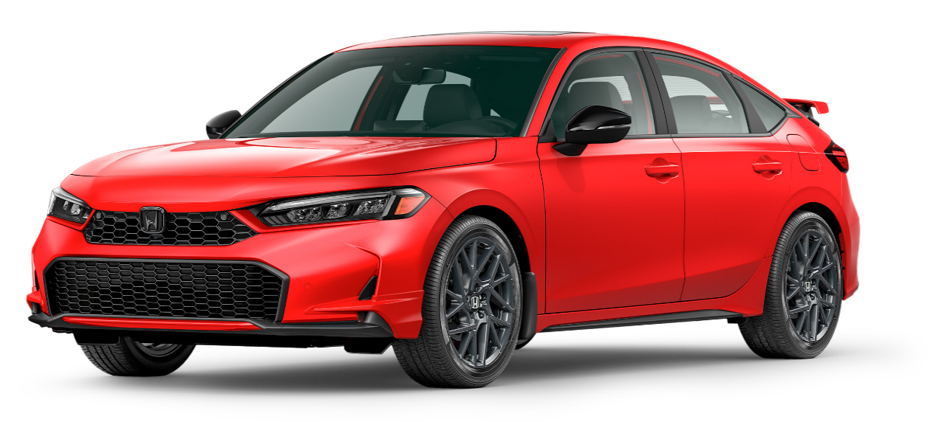 200 |  |  |  |  |  |  |  | 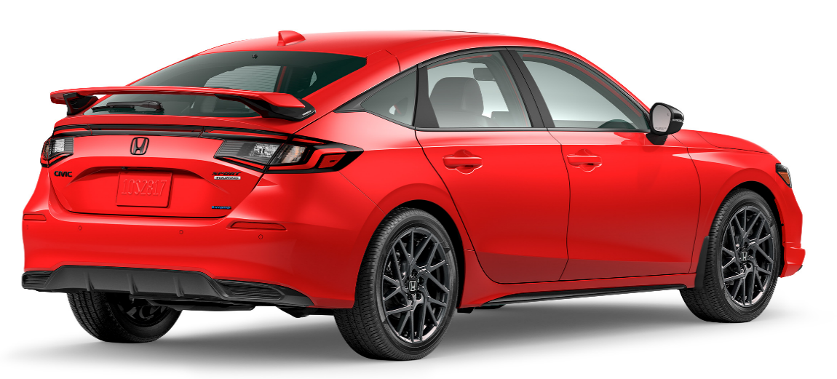

POPULAR ACCESSORIES
20
150 | 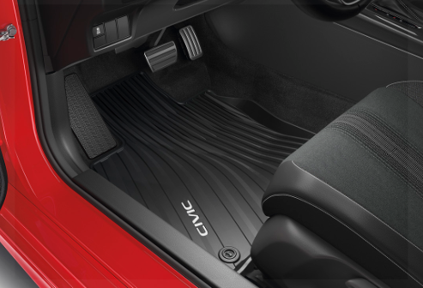 |  |  |  |  | 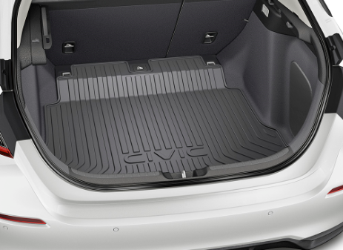

20 | Floor Mats - All-Season |  |  |  |  | Cargo Tray |  |  |  |  | Black Emblem H-Mark
20 | 266 $ | $1.21 | /wk * | (6.99%) |  | 215 $ | $0.98 | /wk * | (6.99%) |  | 250 $ | $1.14 | /wk * | (6.99%)

150 | 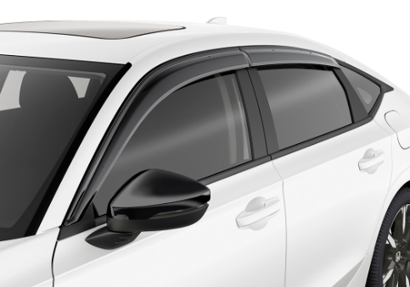 |  |  |  |  | 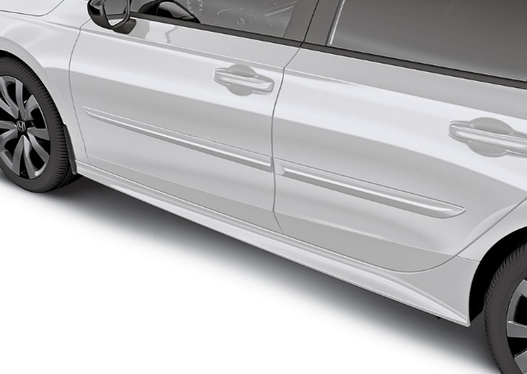 |  |  |  |  | 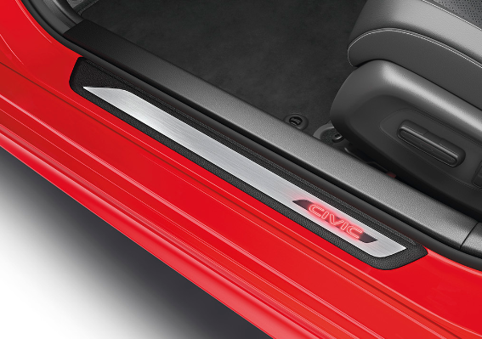

20 | Door Visors - Black |  |  |  |  | Body Side Moulding |  |  |  |  | Illuminated Door Sill Trim
50 | 436 $ | $1.99 | /wk * | (6.99%) |  | $430 | $1.96 | /wk * | (6.99%) |  | $626 | $2.85 | /wk * | (6.99%)

150 | 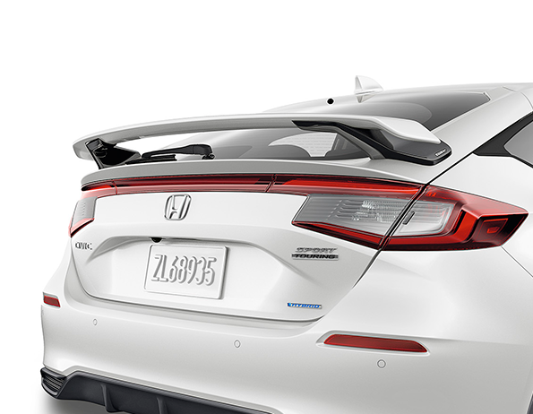 |  |  |  |  | 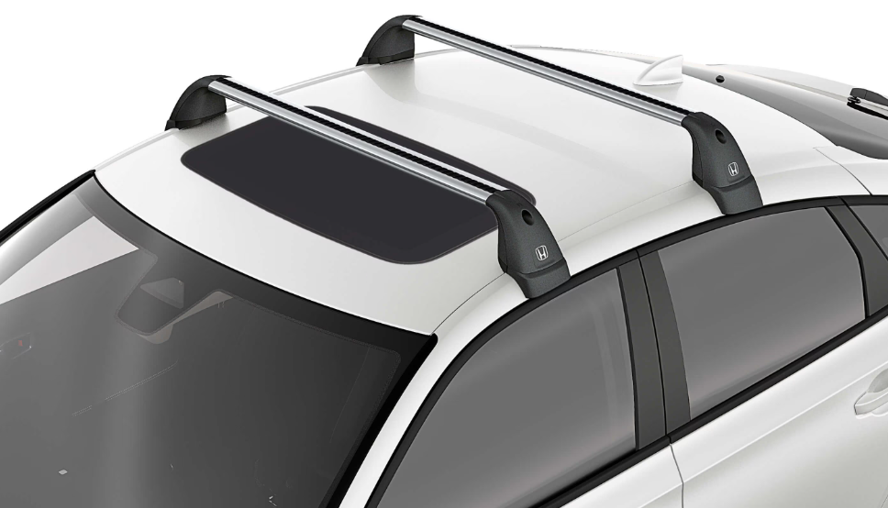 |  |  |  |  | 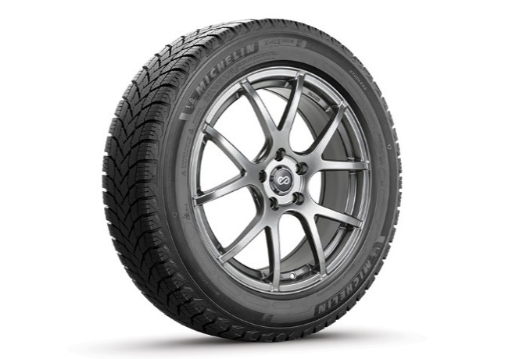

20 | Tailgate Spoiler, HPD |  |  |  |  | Roof Rack |  |  |  |  | 16” Enkei M52 Wheels & Michelin X-ICE Snow Tire Package
50 | $1,004 | $4.58 | /wk * | (6.99%) |  | $902 | $4.11 | /wk * | (6.99%) |  | $2,245 | $10.24 | /wk * | (6.99%)

 | Genuine Honda Accessories purchased with a new Honda vehicle include a 3 year / 60,000 km manufacturer's warranty.
 | Vehicle accessories purchased after vehicle sale include a 1 year / 20,000km manufacturer's warranty.
20 | *Prices shown include the cost of installation.
60 | *For informational purposes only. Weekly amounts shown are estimated payments based on a 60 month finance contract at 6.99% APR (including the cost of installation). Applicable taxes and fees are extra. Accessories cannot be financed on their own and must be financed through Honda Canada Finance Inc., on approved credit, in conjunction with a Honda vehicle. Representative finance example: $350.00 financed at 6.99% APR equals $1.60 weekly for 60 months. 260 weekly payments required. Cost of borrowing is $64.80 for a total obligation of $414.80. Actual payment amounts will vary based on APR, finance contract term and cost of the applicable accessories. Conditions apply. See your Honda dealer for full details.
 | *More customized weekly payment options & accessories can be seen on Honda.ca - Build & Price
20
18 | (6.99%) | 0.0699
7.5 | 12 | 8 | 8 | 10 | 8.5 | 12 | 8 | 8 | 10 | 8.5 | 12 | 8 | 8 | 10 | 7.5
Publication Date: | 2026-04-30 | All published prices, trim specifications, and availability are subject to change without prior notice. |  |  |  |  |  |  |  |  |  |  |  | Province | YT

26MY_CIV5D_SELL-FR

26MY Honda Civic à Hayon
200 |  |  |  |  |  |  |  | 

ACCESSOIRES POPULAIRES
20
150

20 | Tapis toutes saisons |  |  |  |  | Plateau de coffre |  |  |  |  | Emblèmes « H » noirs
20 | 266 $ | 1.21 $ | /wk * | (6.99%) |  | 215 $ | 0.98 $ | /wk * | (6.99%) |  | 250 $ | 1.14 $ | /wk * | (6.99%)

150

20 | Déflecteurs de portières - noir |  |  |  |  | Moulure latérale |  |  |  |  | Garniture de seuil de portière illuminée
50 | 436 $ | 1.99 $ | /wk * | (6.99%) |  | 430 $ | 1.96 $ | /wk * | (6.99%) |  | 626 $ | 2.85 $ | /wk * | (6.99%)

150

20 | Déflecteur de hayon - HPD |  |  |  |  | Porte-bagages de toit |  |  |  |  | Ensemble de roues Enkei M52 de 16 po et de pneus Michelin X-ICE Snow
50 | 1,004 $ | 4.58 $ | /wk * | (6.99%) |  | 902 $ | 4.11 $ | /wk * | (6.99%) |  | $2,245 | 10.24 $ | /wk * | (6.99%)

 | Les accessoires Honda d’origine achetés avec un véhicule Honda neuf incluent une garantie du fabricant de 3 ans ou 60 000 km.
 | Les accessoires de véhicule achetés après la vente du véhicule incluent une garantie du fabricant de 1 an ou 20 000 km.
20 | *Les prix indiqués incluent le coût d'installation.
60 | *À titre d’information seulement. Les montants hebdomadaires indiqués sont des paiements estimés basés sur un contrat de financement de 60 mois à un taux annuel en pourcentage (TAP) de 6,99 % (coût d’installation compris). Taxes et frais applicables en sus. Les accessoires ne peuvent être financés seuls et doivent être financés par l’entremise de Honda Canada Finance Inc., sur approbation de crédit, conjointement avec un véhicule Honda. Exemple de financement représentatif : Un montant de 350,00 $ financé à un TAP de 6,99 % équivaut à un paiement hebdomadaire de 1,60 $ pendant 60 mois. 260 paiements hebdomadaires sont requis. Le coût d’emprunt est de 64,80 $, pour une obligation totale de 414,80 $. Le montant réel des paiements variera en fonction du TAP, de la période du contrat de financement et du coût des accessoires applicables. Certaines conditions s’appliquent. Veuillez visiter votre concessionnaire Honda pour obtenir tous les détails.
 | *Vous pouvez voir d’autres options de paiements hebdomadaires personnalisés ainsi que des accessoires sur le site Honda.ca – Configuration et prix.
20
18 | (6.99%) | 0.0699
7.5 | 12 | 8 | 8 | 10 | 8.5 | 12 | 8 | 8 | 10 | 8.5 | 12 | 8 | 8 | 10 | 7.5
Date de publication: | 2026-04-30 | Tout prix, spécifications de versions et disponibilté d'accessoires publiés sont sujets à changer sans pré-avis. |  |  |  |  |  |  |  |  |  |  |  | Province | YT

